Sheet1
日期 | 难度 | 题号 | 内容 | 数据结构 | 链接
2月28日

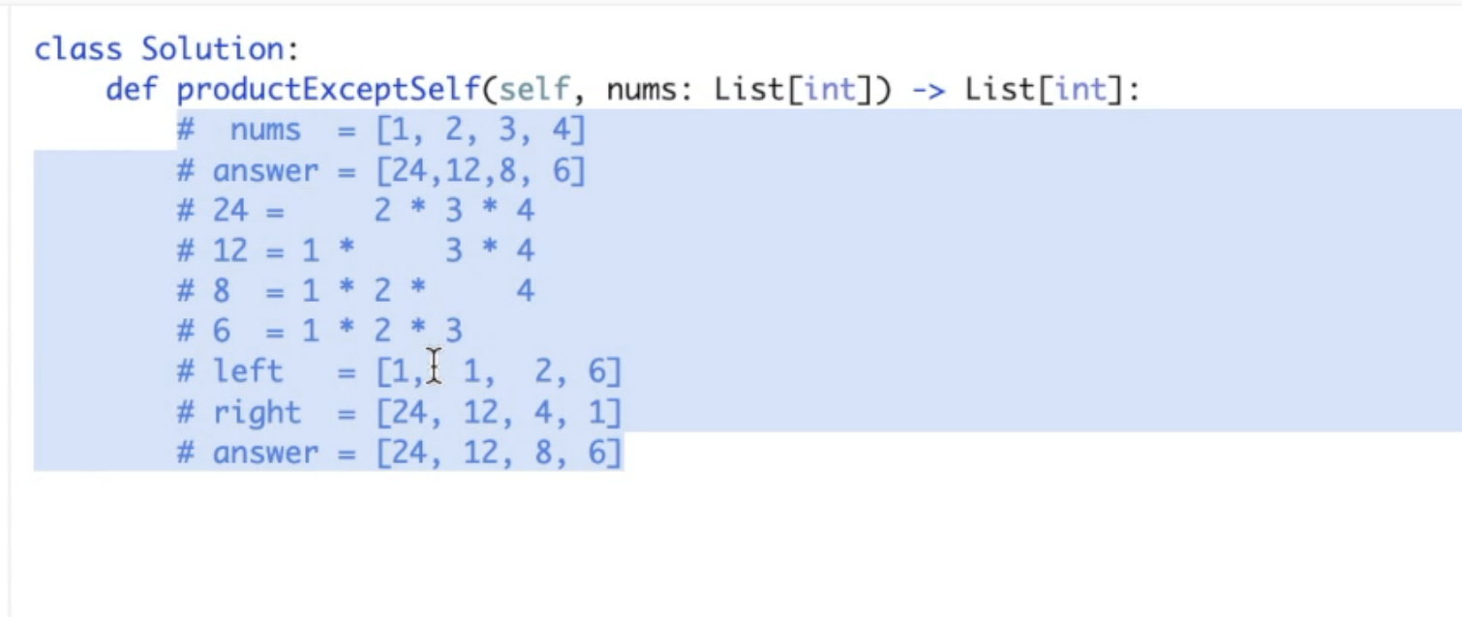
2022-03-01 | easy | 1 | twosum |  | https://leetcode.com/problems/two-sum/
2022-03-01 | easy | 121
2022-03-02 | easy | 20
2022-03-02 | easy | 53
2022-03-03 | medium | 238 | product of Array Except Self | stack（list） | https://leetcode.com/problems/product-of-array-except-self/
2022-03-03 | easy
2022-03-07 | easy | 141 | linked list cycle | hashset linklist | https://leetcode.com/problems/linked-list-cycle-ii/
2022-03-07 |  | 206 | reverselinkedlist

